Ej2
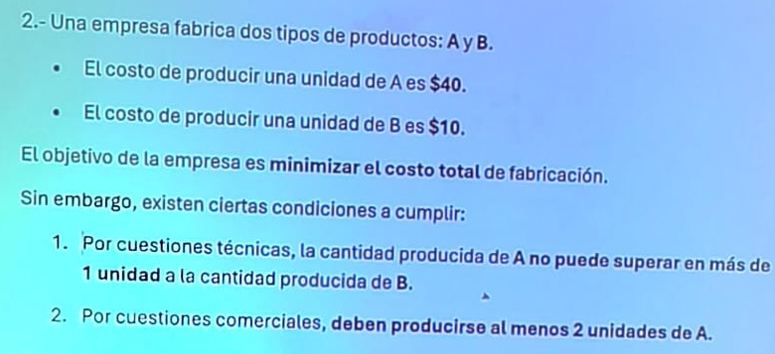
 |  |  |  |  |  |  | [A] = [B] = Unidades

 |  |  |  |  |  |  | Condiciones de Vinculos
 |  |  |  |  |  |  |  |  | DEPENDIEDO DE DONDE MIRE LA BOQUITA, EL LAMBDA Y EL MU TIENEN SIGNO NEGATIVO O POSITIVO

 |  |  |  |  |  |  | A - B <= 1 -> x | λ1 = sobrante - P1 |  | A - B + 1* λ1 + 0*λ2 + 0* μ = 1
 |  |  |  |  |  |  | A >= 2 -> | λ2 =sobrante - P2 |  | A + 0* λ1 - 1* λ2 + 1* μ = 2
 |  |  |  |  |  |  |  | μ = excedente - P2

 |  |  |  |  |  |  |  |  |  | Z = 40*A + 10*B + 0*λ1 + 0*λ2 + M*μ2

max. uso |  | Restricciones max | Xk | A | B | λ1 | λ2 | μ2
 |  |  | Cj | 40 | 10 | 0 | 0 | M |  | Coheficientes Asociados
Ck | Xk | Bk |  | aij |  |  |  |  |  | θ
0 | λ1 | 1 |  | 1 | -1 | 1 | 0 | 0 |  | 1
M | μ2 | 2 |  | 1 | 0 | 0 | -1 | 1 |  | 2

Z = | 2M |  |  | M-40 | -10 | 0 | -M | 0

max. uso |  | Restricciones max | Xk | A | B | λ1 | λ2 | μ2
 |  |  | Cj | 40 | 10 | 0 | 0 | M |  | Coheficientes Asociados
Ck | Xk | Bk |  | aij |  |  |  |  |  | θ
40 | A | 1 |  | 1 | -1 | 1 | 0 | 0 |  | -1 | Como es negativa no podes tomar este tita pq estas buscando que no haya sobrante
M | μ2 | 1 |  | 0 | 1 | -1 | -1 | 1 |  | 1 | ni exdente

Z = | 40+M |  |  | 0 | M -50 | 40-M | -M | 0

 |  |  |  |  |  |  |  |  |  | No tengo que calcular μ2 pq ya salio de la base y no deberia volver a entrar
max. uso |  | Restricciones max | Xk | A | B | λ1 | λ2 | μ2
 |  |  | Cj | 40 | 10 | 0 | 0 | M |  | Coheficientes Asociados
Ck | Xk | Bk |  | aij |  |  |  |  |  | θ
40 | A | 2 |  | 1 | 0 | 0 | -1 | 1
10 | B | 1 |  | 0 | 1 | -1 | -1 | 1

Z = | 90 |  |  | 0 | 0 | -10 | -50 | 50-M

 |  |  |  |  | Como es un ejercicio de minimizacion, tengo que buscar que los valores marginales sean negativos

Ej 3
 |  |  |  |  |  |  | A = unidades |  | z = 120A + 120B - 0*λ1 - 0*λ2 - 0*λ3 |  | maximizacion
 |  |  |  |  |  |  | B = unidades

 |  |  |  |  |  |  | A+B <= 40 | λ1 sobrante R1 |  | A+B+1*λ1+0*λ2+0*λ3 = 40
 |  |  |  |  |  |  | A <= 30 | λ2 sobrante R2 |  | A+0*B+0*λ1+1*λ2+0*λ3 = 30
 |  |  |  |  |  |  | B <= 30 | λ3 sobrante R3 |  | 0*A+1*B+0*λ1+0*λ2+1*λ3 = 30

max. uso |  | Restricciones max | Xk | A | B | λ1 | λ2 | λ3
 |  |  | Cj | 120 | 120 | 0 | 0 | 0 |  | Coheficientes Asociados
Ck | Xk | Bk |  | aij |  |  |  |  |  | θ
0 | λ1 | 40 |  | 1 | 1 | 1 | 0 | 0 |  | 40
0 | λ2 | 30 |  | 1 | 0 | 0 | 1 | 0 |  | 30
0 | λ3 | 30 |  | 0 | 1 | 0 | 0 | 1 |  | #DIV/0!

Z = | 0 |  |  | -120 | -120 | 0 | 0 | 0

max. uso |  | Restricciones max | Xk | A | B | λ1 | λ2 | λ3
 |  |  | Cj | 120 | 120 | 0 | 0 | 0 |  | Coheficientes Asociados
Ck | Xk | Bk |  | aij |  |  |  |  |  | θ
0 | λ1 | 10 |  | 0 | 1 | 1 | -1 | 0 |  | 10
120 | A | 30 |  | 1 | 0 | 0 | 1 | 0 |  | #DIV/0!
0 | λ3 | 30 |  | 0 | 1 | 0 | 0 | 1 |  | 30

Z = | 3600 |  |  | 0 | -120 | 0 | 120 | 0

max. uso |  | Restricciones max | Xk | A | B | λ1 | λ2 | λ3
 |  |  | Cj | 120 | 120 | 0 | 0 | 0 |  | Coheficientes Asociados
Ck | Xk | Bk |  | aij |  |  |  |  |  | θ
120 | B | 10 |  | 0 | 1 | 1 | -1 | 0 |  | -10
120 | A | 30 |  | 1 | 0 | 0 | 1 | 0 |  | 30
0 | λ3 | 20 |  | 0 | 0 | -1 | 1 | 1 |  | 20

Z = | 4800 |  |  | 0 | 0 | 120 | 0 | 0

Las varialbes que estan en la base son los unicos que pueden tomar un valor = 0. Por lo tanto, λ2 no puede ser 0 |  |  |  |  |  |  |  |  | Este es un caso particular (SOLUCIONES ALTERNATIVAS-caso 1) y para encontrar la solucion la pongo
 |  |  |  |  |  |  |  |  | al λ2 como columna pivote
 |  |  |  |  |  |  |  |  | (λ2 tiene que hacer un salto, convertirse en una variable de la base)
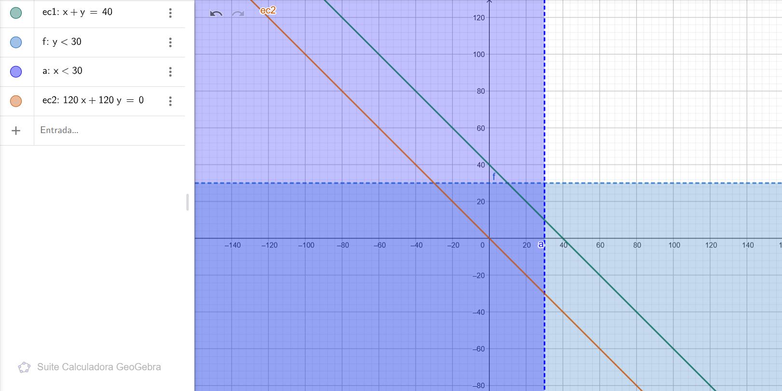

 |  |  |  |  |  |  | Solucion fisiologica |  |  |  |  | Los valores asignados son los Bk de las variables
 |  |  |  |  |  |  | No son puntos, en este caso es una recta

Hoja1
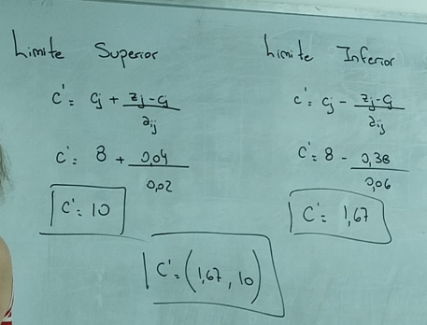
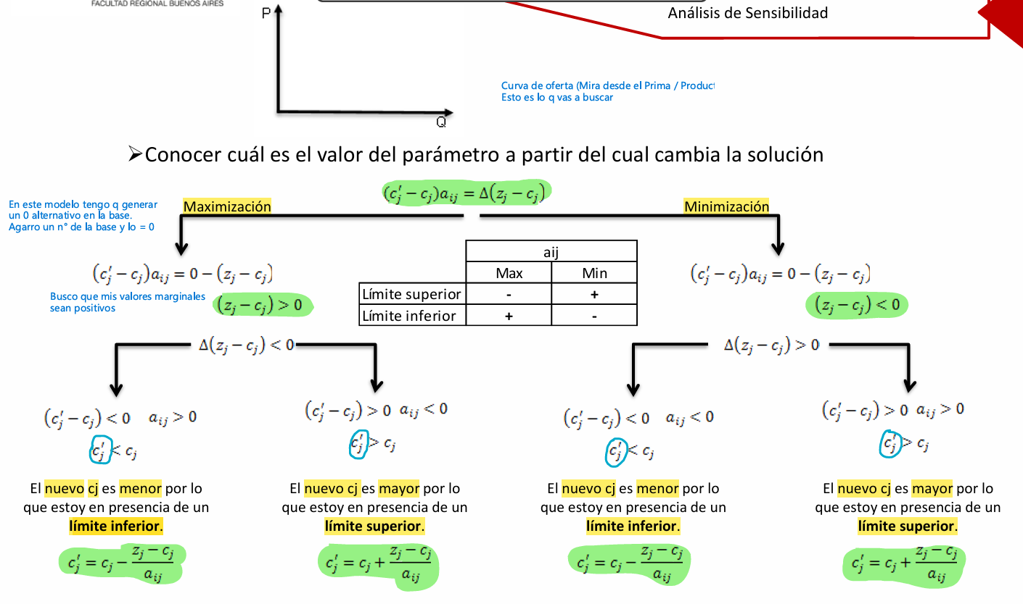
Me esta pidiendo el limite superior y el inferior, NO TODA LA CURVA DE OFERTA | CURVA DE OFERTA Y DE DEMANDA QUE SE ESPESIFICA
 | SOLUCION POR UN METODO Y PASAR LA DUAL O PRIMAL
 | QUE METODO UTILIZARIA PARA RESOLVER ESTE PROBLEMA

